Prompt 生成器
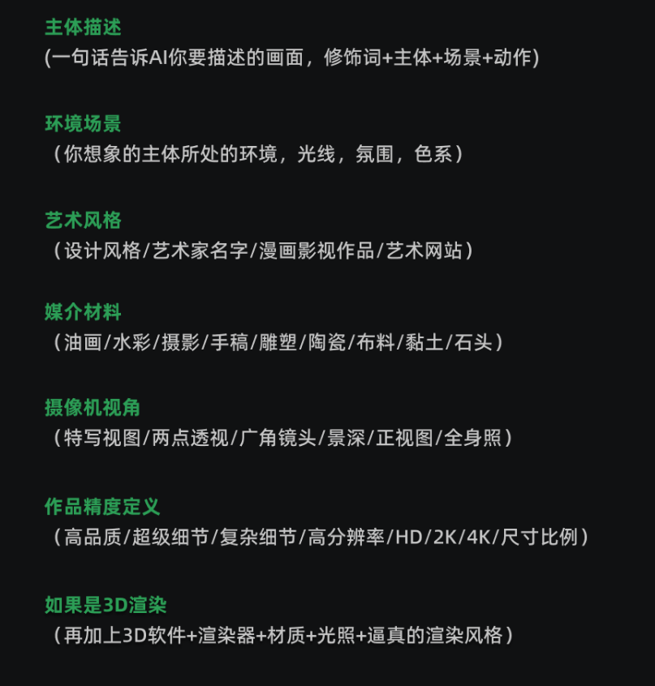
结构：主体描述 + 环境场景 + 艺术风格 + 媒介材料 + 摄像机视角 + 精度定义

 | 必选项（下拉框） |  | 必填项（手动输入）
灯光描述 | 渲染效果 | 主体描述 | 一只爱冒险的猫,和一只狗,他们喜欢探索和了解世界 | 灯光描述 | Octane render OC | 主体描述 | A adventurous cat, and a dog, they like to explore and understand the world
色彩描述 | 马卡龙色 | 环境场景 | 在森林里 | 色彩描述 | Macarons | 环境场景 | In the forest
质感描述 | 线条优美的 | 艺术风格 | 动漫风格 | 质感描述 | Graceful | 艺术风格 | Anime style
构图描述 | 特写 | 媒介材料 | 泥塑材料 | 构图描述 | close up | 媒介材料 | Clay sculpture material
视角描述 | 特写 | 摄像机视角 | 照片效果 | 视角描述 | close-Up(CU) | 摄像机视角 | photos
风格描述 | 皮克斯 | 精度定义 | 杰作,完美,精致的细节,8K UHD | 风格描述 | Pixar | 精度定义 | Masterpiece, perfect, fine detail, 8 k UHD

提示词 Prompt
A adventurous cat, and a dog, they like to explore and understand the world,In the forest,Pixar,Anime style,close up,close-Up(CU),Octane render OC,Macarons,Graceful,Clay sculpture material,photos,Masterpiece, perfect, fine detail, 8 k UHD,
负面词 Negative Prompt
nsfw, paintings, cartoon, anime, sketches, worst quality, low quality, normal quality, lowres, watermark, monochrome, grayscale, ugly, blurry, Tan skin, dark skin, black skin, skin spots, skin blemishes, age spot, glans, disabled, bad anatomy, amputation, bad proportions, twins, missing body, fused body, extra head, poorly drawn face, bad eyes, deformed eye, unclear eyes, cross-eyed, long neck, malformed limbs, extra limbs, extra arms, missing arms, bad tongue, strange fingers, mutated hands, missing hands, poorly drawn hands, extra hands, fused hands, connected hand, bad hands, missing fingers, extra fingers, 4 fingers, 3 fingers, deformed hands, extra legs, bad legs, many legs, more than two legs, bad feet, extra feets, badhandv4, easynegative, FastNegativeV2, negative_hand-neg,ng_deepnegative_v1_75t, verybadimagenegative_v1.3

